Sheet1
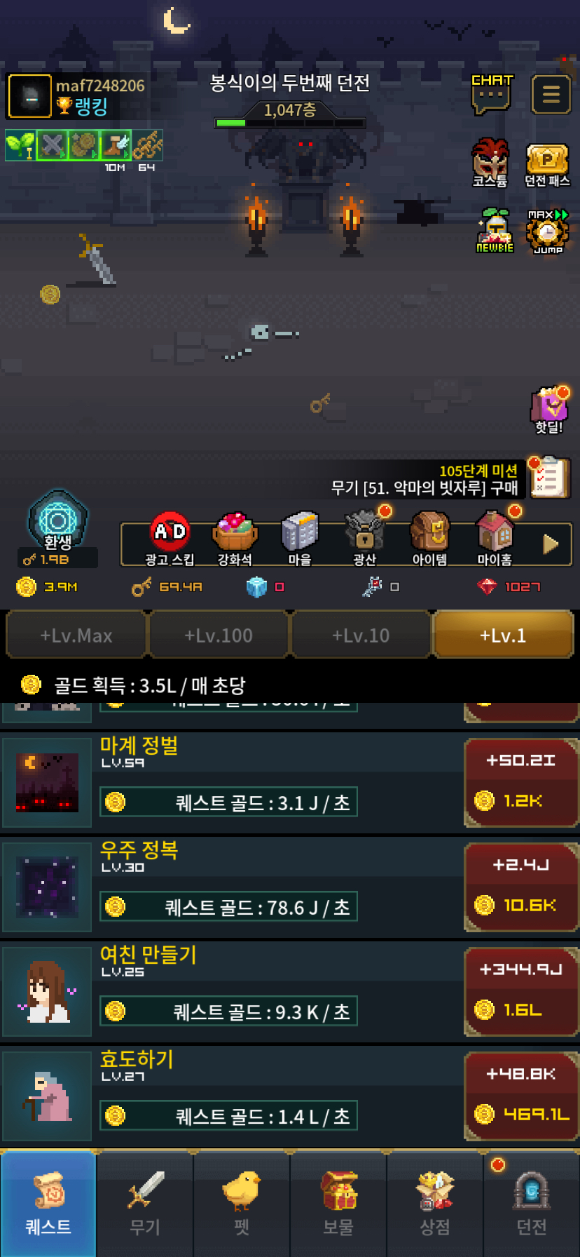
골드 | 열쇠 | 층수 | 보석 | 퀘스트 | 무기 | 공격력 | 환생
3.9M | 69.4A | 1047 | 1027 | 효도하기 27 | 50. 광란의기타 | 4.7K/s | 110층

